JACQUEMUS - StkOpt
IMAGES | EAN CODE | Item Code | Color Description | Size | AVAILABLE | WHS | TOT WHS
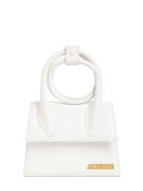 | 3700943884480 | 21H213BA005-3000 | 100 | UN | 7 | 265.00 € | 1,855.00 €
 | 3700943003508 | 22E213AC002-5001 | 990 | 56 | 3 | 45.00 € | 135.00 €
 | 3700943003515 | 22E213AC002-5001 | 990 | 58 | 3 | 45.00 € | 135.00 €
 | 3700943190802 | 22H223AC001-5001 | 990 | 58 | 7 | 41.00 € | 287.00 €
 | 3700943190819 | 22H223AC001-5001 | 990 | 60 | 6 | 41.00 € | 246.00 €
 | 3700943884190 | 213BA002-3000 | 100 | UN | 38 | 275.00 € | 10,450.00 €
 | 3700943884480 | 213BA005-3000 | 100 | UN | 8 | 295.00 € | 2,360.00 €
 | 3700943108241 | 213BA005-3071 | 140 | UN | 4 | 295.00 € | 1,180.00 €
 | 3700943003515 | 213AC002-5001 | 990 | 58 | 4 | 45.00 € | 180.00 €
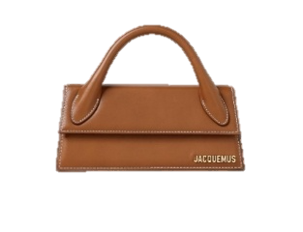 | 3700943269041 | 213BA0043072 | 811/LIGHT BROWN 2 | UN | 24 | 313.64 € | 7,527.36 €
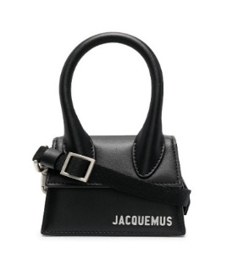 | 3700943007599 | 216BA0013061 | 990/BLACK | UN | 5 | 281.82 € | 1,409.10 €
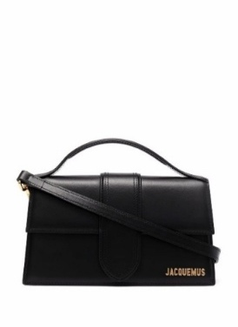 | 3700943884589 | 213BA0073000 | 990/BLACK | UN | 192 | 372.73 € | 71,564.16 €
 | 3700943884565 | 213BA0073000 | 100/WHITE | UN | 102 | 372.73 € | 38,018.46 €
 | 3700943012876 | 221BA0133060 | 990/BLACK | UN | 11 | 386.36 € | 4,249.96 €
 | 3700943269072 | 213BA0073000 | 811/LIGHT BROWN 2 | UN | 60 | 372.73 € | 22,363.80 €
 | 3700943285553 | 213BA0073000 | 470/RED | UN | 30 | 372.73 € | 11,181.90 €
 | 3700943108395 | 213BA0073000 | 120 | UN | 40 | 372.73 € | 14,909.20 €
 | 3700943108401 | 213BA0073000 | 430 | UN | 30 | 372.73 € | 11,181.90 €
 | 3700948842133 | 213BA0023000 | 990/BLACK | UN | 50 | 275.00 € | 13,750.00 €
 |  |  |  |  | 624

